P1～3
 | １ 地 区 別 人 口 と 世 帯
 | ←表紙へ |  |  |  |  |  |  |  |  |  |  |  | 地区別町丁字別人口と世帯(P4～P8)へ→
 |  |  |  |  |  |  |  |  |  |  |  |  |  |  |  |  |  |  | 平成30年10月1日現在
 |  | 区・地区名 |  |  | 世帯数 |  | 人 口 |  |  |  |  |  |  | 前月差引 人口増減 | 人口密度 (人/ｋ㎡） |  | 人口分布 （％）
 |  |  |  |  |  |  | 総 数 |  | 男 |  | 女
 |  | 総 数 |  |  | 322,967 |  | 723,012 |  | 361,696 |  | 361,316 |  |  | 133 | 2,198 |  | 100.0
 |  | 緑 区 |  |  | 73,442 |  | 171,919 |  | 86,650 |  | 85,269 |  |  | 78 | 677 |  | 23.8
 |  | 中 央 区 |  |  | 121,125 |  | 271,873 |  | 136,596 |  | 135,277 |  |  | 135 | 7,374 |  | 37.6
 |  | 南 区 |  |  | 128,400 |  | 279,220 |  | 138,450 |  | 140,770 |  |  | -80 | 7,327 |  | 38.6

 |  | 緑 区 |  |  | 73,442 |  | 171,919 |  | 86,650 |  | 85,269 |  |  | 78 | 677 |  | 100.0 | (23.8)
 |  |  | 橋本地区 |  | 34,378 |  | 73,978 |  | 37,495 |  | 36,483 |  |  | 65 | 9,546 |  | 43.0 | (10.2)
 |  |  | 大沢地区 |  | 13,062 |  | 33,107 |  | 16,625 |  | 16,482 |  |  | 15 | 4,345 |  | 19.3 | (4.6)
 |  |  | 城山地区 |  | 9,497 |  | 23,348 |  | 11,678 |  | 11,670 |  |  | 24 | 1,173 |  | 13.6 | (3.2)
 |  |  | 津久井地区 |  | 9,998 |  | 24,586 |  | 12,354 |  | 12,232 |  |  | -20 | 201 |  | 14.3 | (3.4)
 |  |  | 相模湖地区 |  | 3,257 |  | 8,110 |  | 4,151 |  | 3,959 |  |  | 1 | 257 |  | 4.7 | (1.1)
 |  |  | 藤野地区 |  | 3,250 |  | 8,790 |  | 4,347 |  | 4,443 |  |  | -7 | 135 |  | 5.1 | (1.2)
 |  | 中 央 区 |  |  | 121,125 |  | 271,873 |  | 136,596 |  | 135,277 |  |  | 135 | 7,374 |  | 100.0 | (37.6)
 |  |  | 小山地区 |  | 9,841 |  | 20,795 |  | 10,559 |  | 10,236 |  |  | 52 | 5,809 |  | 7.6 | (2.9)
 |  |  | 清新地区 |  | 14,722 |  | 30,483 |  | 15,615 |  | 14,868 |  |  | 5 | 10,771 |  | 11.2 | (4.2)
 |  |  | 横山地区 |  | 6,006 |  | 14,587 |  | 7,275 |  | 7,312 |  |  | -5 | 8,015 |  | 5.4 | (2.0)
 |  |  | 中央地区 |  | 17,657 |  | 35,639 |  | 17,844 |  | 17,795 |  |  | -57 | 10,390 |  | 13.1 | (4.9)
 |  |  | 星が丘地区 |  | 7,766 |  | 17,487 |  | 8,651 |  | 8,836 |  |  | -22 | 12,581 |  | 6.4 | (2.4)
 |  |  | 光が丘地区 |  | 10,969 |  | 26,557 |  | 13,095 |  | 13,462 |  |  | -1 | 10,708 |  | 9.8 | (3.7)
 |  |  | 大野北地区 |  | 28,956 |  | 62,625 |  | 31,444 |  | 31,181 |  |  | 199 | 9,709 |  | 23.0 | (8.7)
 |  |  | 田名地区 |  | 11,756 |  | 30,233 |  | 15,329 |  | 14,904 |  |  | 9 | 3,123 |  | 11.1 | (4.2)
 |  |  | 上溝地区 |  | 13,452 |  | 33,467 |  | 16,784 |  | 16,683 |  |  | -45 | 6,424 |  | 12.3 | (4.6)
 |  | 南 区 |  |  | 128,400 |  | 279,220 |  | 138,450 |  | 140,770 |  |  | -80 | 7,327 |  | 100.0 | (38.6)
 |  |  | 大野中地区 |  | 27,096 |  | 63,516 |  | 31,459 |  | 32,057 |  |  | 8 | 7,920 |  | 22.7 | (8.8)
 |  |  | 大野南地区 |  | 37,664 |  | 78,478 |  | 38,861 |  | 39,617 |  |  | -22 | 14,295 |  | 28.1 | (10.9)
 |  |  | 麻溝地区 |  | 6,910 |  | 18,160 |  | 9,113 |  | 9,047 |  |  | -4 | 2,196 |  | 6.5 | (2.5)
 |  |  | 新磯地区 |  | 5,109 |  | 13,236 |  | 6,705 |  | 6,531 |  |  | -7 | 2,027 |  | 4.7 | (1.8)
 |  |  | 相模台地区 |  | 21,974 |  | 45,362 |  | 22,465 |  | 22,897 |  |  | -50 | 8,323 |  | 16.2 | (6.3)
 |  |  | 相武台地区 |  | 9,440 |  | 19,330 |  | 9,489 |  | 9,841 |  |  | -17 | 14,007 |  | 6.9 | (2.7)
 |  |  | 東林地区 |  | 20,207 |  | 41,138 |  | 20,358 |  | 20,780 |  |  | 12 | 13,851 |  | 14.7 | (5.7)
 |  | （注） １ 人口密度は平成28年12月1日付の市面積を基に算出したものである。
 |  | ２ 世帯数と人口は平成27年国勢調査の確定数を基礎とし、以後、毎月の住民基本台帳の増減を加減して
 |  | 推計したものである。
 |  | ３ 各地区の人口分布は区内における構成比を表している。なお、四捨五入したため合計が一致しない場合がある。

－ 前 月 中 の 人 口 異 動 状 況 －

《 9月中の増加人口： 133人 9月中の自然減： -44人 9月中の社会増： 177人 》

２ 人 口 異 動 状 況

 |  |  |  |  |  |  |  |  |  |  |  |  |  |  |  |  |  |  |  |  | 平成30年9月中
 |  |  |  | 人口増減 | 自 然 増 減 |  |  |  | 社 会 増 減 |  |  |  |  |  |  |  |  |  |  | 対前月 増減率(％)
 |  |  |  |  | 増 減 | 増 |  | 減 | 増 減 | 増 |  |  |  |  | 減
 |  |  |  |  |  | 出 生 |  | 死 亡 |  | 転 入 |  | 市内異動 |  | 区内異動 | 転 出 |  | 市内異動 | 区内異動
 |  |  |  |  |  |  |  |  |  |  |  | 他区から転入 |  | 他地区から転居 |  |  | 他区への転出 | 他地区への転居
総 数 |  |  |  | 133 | -44 | 405 |  | 449 | 177 | 1,947 |  | 434 |  | 1,170 | 1,770 |  | 434 | 1,170 |  | 0.02
緑 区 |  |  |  | 78 | -17 | 97 |  | 114 | 95 | 445 |  | 103 |  | 243 | 335 |  | 118 | 243 |  | 0.05
 | 橋本地区 |  |  | 65 | 0 | 46 |  | 46 | 65 | 284 |  | 34 |  | 121 | 189 |  | 54 | 131 |  | 0.09
 | 大沢地区 |  |  | 15 | 6 | 20 |  | 14 | 9 | 40 |  | 42 |  | 49 | 42 |  | 37 | 43 |  | 0.05
 | 城山地区 |  |  | 24 | 1 | 16 |  | 15 | 23 | 56 |  | 14 |  | 39 | 43 |  | 7 | 36 |  | 0.10
 | 津久井地区 |  |  | -20 | -19 | 7 |  | 26 | -1 | 36 |  | 9 |  | 33 | 39 |  | 11 | 29 |  | -0.08
 | 相模湖地区 |  |  | 1 | -5 | 3 |  | 8 | 6 | 14 |  | 3 |  | 1 | 6 |  | 4 | 2 |  | 0.01
 | 藤野地区 |  |  | -7 | 0 | 5 |  | 5 | -7 | 15 |  | 1 |  | 0 | 16 |  | 5 | 2 |  | -0.08
中 央 区 |  |  |  | 135 | 13 | 158 |  | 145 | 122 | 730 |  | 209 |  | 486 | 621 |  | 196 | 486 |  | 0.05
 | 小山など6地区 |  |  | -28 | -2 | 81 |  | 83 | -26 | 303 |  | 93 |  | 305 | 351 |  | 102 | 274 |  | -0.02
 | 大野北地区 |  |  | 199 | 19 | 45 |  | 26 | 180 | 340 |  | 52 |  | 81 | 159 |  | 34 | 100 |  | 0.32
 | 田名地区 |  |  | 9 | 0 | 16 |  | 16 | 9 | 53 |  | 37 |  | 53 | 54 |  | 36 | 44 |  | 0.03
 | 上溝地区 |  |  | -45 | -4 | 16 |  | 20 | -41 | 34 |  | 27 |  | 47 | 57 |  | 24 | 68 |  | -0.13
南 区 |  |  |  | -80 | -40 | 150 |  | 190 | -40 | 772 |  | 122 |  | 441 | 814 |  | 120 | 441 |  | -0.03
 | 大野中地区 |  |  | 8 | -5 | 37 |  | 42 | 13 | 149 |  | 43 |  | 84 | 163 |  | 38 | 62 |  | 0.01
 | 大野南地区 |  |  | -22 | 18 | 59 |  | 41 | -40 | 256 |  | 18 |  | 102 | 273 |  | 25 | 118 |  | -0.03
 | 麻溝地区 |  |  | -4 | -7 | 7 |  | 14 | 3 | 44 |  | 26 |  | 32 | 42 |  | 17 | 40 |  | -0.02
 | 新磯地区 |  |  | -7 | -4 | 2 |  | 6 | -3 | 26 |  | 6 |  | 10 | 29 |  | 7 | 9 |  | -0.05
 | 相模台地区 |  |  | -50 | -20 | 17 |  | 37 | -30 | 111 |  | 11 |  | 101 | 130 |  | 18 | 105 |  | -0.11
 | 相武台地区 |  |  | -17 | -9 | 6 |  | 15 | -8 | 57 |  | 6 |  | 32 | 55 |  | 10 | 38 |  | -0.09
 | 東林地区 |  |  | 12 | -13 | 22 |  | 35 | 25 | 129 |  | 12 |  | 80 | 122 |  | 5 | 69 |  | 0.03
 | （注） 中央区の小山など6地区とは、小山、清新、横山、中央、星が丘、光が丘の6地区である。

－ 地 区 別 人 口 異 動 状 況 －

《 9月中の増加人口： 133人 9月中の自然減： -44人 9月中の社会増： 177人 》
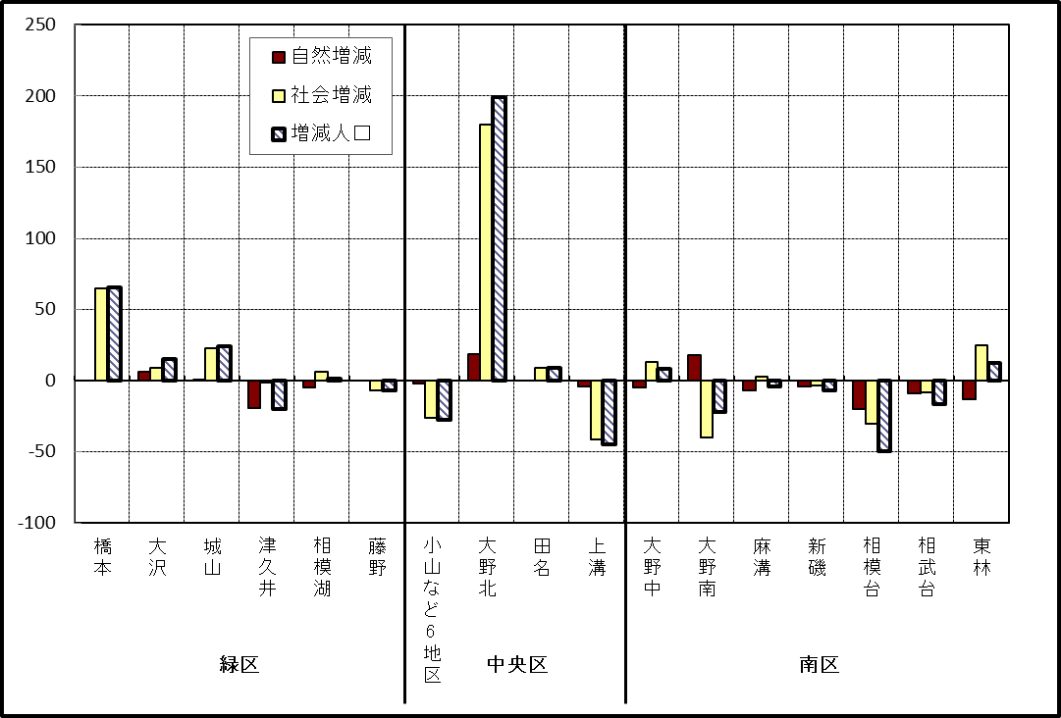

※小山など6地区とは、小山、清新、横山、中央、星が丘、光が丘の6地区である。

－ 年 間 人 口 異 動 状 況 －

 |  |  |  |  |  |  |  |  |  |  |  | 2017-10-01 |  |  |  | ～ | 2018-09-30
 |  |  |  | 人口増減 | 自 然 増 減 |  |  |  | 社 会 増 減
 |  |  |  |  | 増 減 | 増 |  | 減 | 増 減 | 増 |  |  |  |  | 減
 |  |  |  |  |  | 出 生 |  | 死 亡 |  | 転 入 |  | 市内異動 |  | 区内異動 | 転 出 |  | 市内異動 | 区内異動
 |  |  |  |  |  |  |  |  |  |  |  | 他区から転入 |  | 他地区から転居 |  |  | 他区への転出 | 他地区への転居
総 数 |  |  |  | 855 | -1,038 | 5,148 |  | 6,186 | 1,893 | 29,585 |  | 5,198 |  | 16,212 | 27,692 |  | 5,198 | 16,212
緑 区 |  |  |  | -542 | -378 | 1,173 |  | 1,551 | -164 | 5,897 |  | 1,335 |  | 3,445 | 5,845 |  | 1,551 | 3,445
 | 橋本地区 |  |  | 0 | 117 | 632 |  | 515 | -117 | 3,524 |  | 610 |  | 1,738 | 3,389 |  | 803 | 1,797
 | 大沢地区 |  |  | 3 | -36 | 239 |  | 275 | 39 | 814 |  | 403 |  | 576 | 806 |  | 436 | 512
 | 城山地区 |  |  | 48 | -74 | 147 |  | 221 | 122 | 687 |  | 169 |  | 631 | 674 |  | 131 | 560
 | 津久井地区 |  |  | -293 | -206 | 104 |  | 310 | -87 | 460 |  | 123 |  | 338 | 473 |  | 129 | 406
 | 相模湖地区 |  |  | -143 | -92 | 22 |  | 114 | -51 | 179 |  | 19 |  | 83 | 236 |  | 21 | 75
 | 藤野地区 |  |  | -157 | -87 | 29 |  | 116 | -70 | 233 |  | 11 |  | 79 | 267 |  | 31 | 95
中 央 区 |  |  |  | 397 | -330 | 1,946 |  | 2,276 | 727 | 10,222 |  | 2,454 |  | 6,691 | 9,733 |  | 2,216 | 6,691
 | 小山など6地区 |  |  | -452 | -229 | 1,043 |  | 1,272 | -223 | 5,136 |  | 1,273 |  | 3,990 | 5,276 |  | 1,242 | 4,104
 | 大野北地区 |  |  | 897 | 24 | 482 |  | 458 | 873 | 3,425 |  | 557 |  | 1,519 | 2,792 |  | 401 | 1,435
 | 田名地区 |  |  | -58 | -94 | 179 |  | 273 | 36 | 782 |  | 325 |  | 510 | 779 |  | 300 | 502
 | 上溝地区 |  |  | 10 | -31 | 242 |  | 273 | 41 | 879 |  | 299 |  | 672 | 886 |  | 273 | 650
南 区 |  |  |  | 1,000 | -330 | 2,029 |  | 2,359 | 1,330 | 13,466 |  | 1,409 |  | 6,076 | 12,114 |  | 1,431 | 6,076
 | 大野中地区 |  |  | -46 | -98 | 457 |  | 555 | 52 | 2,425 |  | 462 |  | 1,146 | 2,304 |  | 544 | 1,133
 | 大野南地区 |  |  | 1,140 | 193 | 707 |  | 514 | 947 | 4,927 |  | 264 |  | 1,854 | 3,952 |  | 234 | 1,912
 | 麻溝地区 |  |  | 43 | -47 | 122 |  | 169 | 90 | 588 |  | 303 |  | 235 | 555 |  | 232 | 249
 | 新磯地区 |  |  | -86 | -52 | 80 |  | 132 | -34 | 451 |  | 56 |  | 193 | 504 |  | 70 | 160
 | 相模台地区 |  |  | -105 | -175 | 260 |  | 435 | 70 | 2,042 |  | 149 |  | 1,126 | 1,962 |  | 159 | 1,126
 | 相武台地区 |  |  | -144 | -74 | 115 |  | 189 | -70 | 829 |  | 58 |  | 348 | 807 |  | 72 | 426
 | 東林地区 |  |  | 198 | -77 | 288 |  | 365 | 275 | 2,204 |  | 117 |  | 1,174 | 2,030 |  | 120 | 1,070
 | （注） 中央区の小山など6地区とは、小山、清新、横山、中央、星が丘、光が丘の6地区である。

－ 人 口 の 月 別 推 移 －
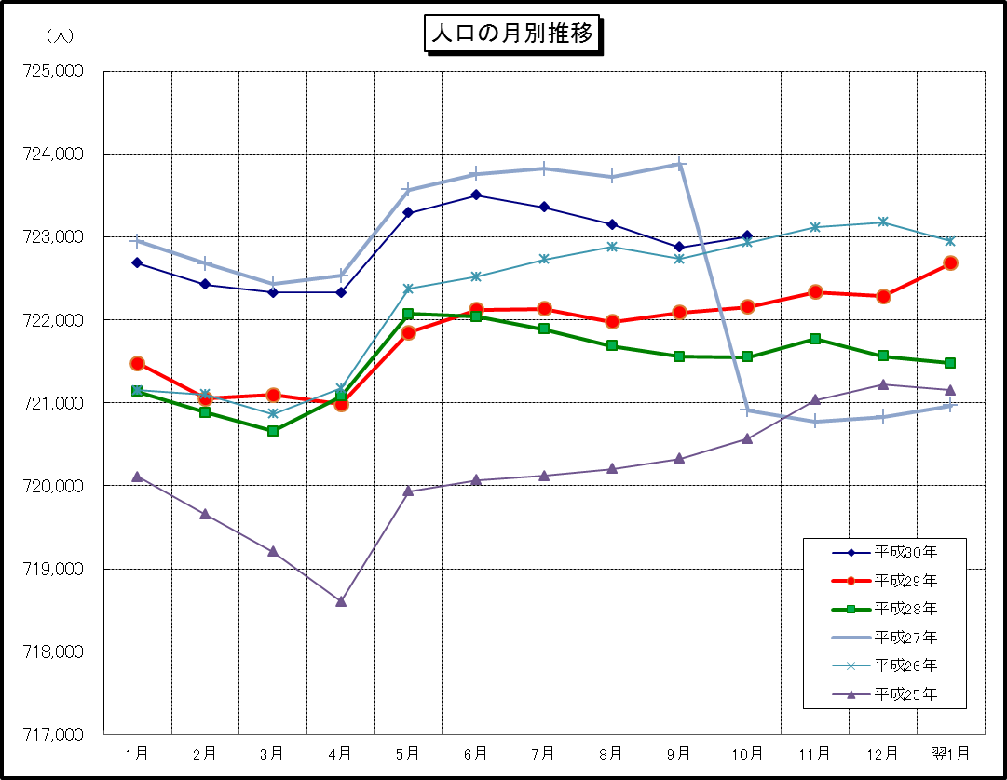

※この表は毎月1日現在の市域での人口を表している。

